Hoja1
Description | Tabla PROVEEDORES para almacenar los datos de los proveedores
P. KEY | KEY FOREIGN | NAME | NAME COMPLETE | TYPE | LENGHT | NOT NULL | UNIQUE | AUTO_INCR | DEFAULT
X |  | COD_EMP | CUIT_EMPRESA | INT |  | X | X
 | X | LIS_EMP | LISTA_PROVEEDOR | INT |  | X | X | X
 |  | NOM_EMP | NOMBRE_EMPRESA | VARCHAR | 25 | X | X
 |  | DIR_EMP | DIRECCION_EMPRESA | VARCHAR | 50 | X | X
 |  | TEL_EMP | TELEFONO_EMPRESA | INT |  | X | X
 |  | NOM_VEN | NOMBRE_VENDEDOR | VARCHAR | 25
 |  | TEL_VEN | TELEFONO_VENDEDOR | INT
 |  | TIEMPO | DIA_Y_HORA_DE_MODIFIC | DATETIME

COD_EMP,LIS_EMP,NOM_EMP,DIR_EMP,TEL_EMP,NOM_VEN,TEL_VEN,TIEMPO
1,1,Ferrometal,Calle 123,555-1234,Juan Pérez,555-5678,2024-04-13 08:00:00
2,2,Gherardi,Avenida Principal,555-4321,María García,555-8765,2024-04-13 08:15:00
3,3,Bahco,Calle Central,555-9876,Carlos González,555-3456,2024-04-13 08:30:00

Description | Tabla LISTAS PROVEEDORES para almacenar las listas de precio de proveedores (Empresas)
P. KEY | KEY FOREIGN | NAME | NAME COMPLETE | TYPE | LENGHT | NOT NULL | UNIQUE | AUTO_INCR | DEFAULT
X |  | LIS_EMP | LISTA_PROVEEDOR | INT |  | X | X | X
 | X | COD_EMP | CUIT_EMPRESA | INT |  | X | X
 |  | TIEMPO | DIA_Y_HORA_DE_MODIFIC | DATETIME

LIS_EMP,COD_EMP,COD_PRO,TIEMPO
1,1,2024-04-13 08:00:00
2,2,2024-04-13 08:15:00
3,3,2024-04-13 08:17:00

Description | Tabla DESCRIPCION PRODUCTOS para describir los productos
P. KEY | KEY FOREIGN | NAME | NAME COMPLETE | TYPE | LENGHT | NOT NULL | UNIQUE | AUTO_INCR | DEFAULT
X |  | COD_PRO | CODIGO_PRODUCTO | INT |  | X | X | X
 |  | NOM_PRO | NOMBRE_PRODUCTO | VARCHAR | 25 | X
 |  | DES_PRO | DESCRIPCION_PRODUCTO | VARCHAR | 100 |  |  |  | sin información
 |  | PRE_PRO | PRESENTACION_PRODUCTO | VARCHAR | 25 |  |  |  | unidad
 |  | TIEMPO | DIA_Y_HORA_DE_MODIFIC | DATETIME

COD_PRO,NOM_PRO,DES_PRO,PRE_PRO,TIEMPO
1,Tornillo de 1/2,Tornillo hexagonal de acero inoxidable de 1/2 pulgada de diámetro,Unidad,2024-04-13 08:00:00
2,Tuercas de 1/2,Tuercas de acero galvanizado de 1/2 pulgada de diámetro,Unidad,2024-04-13 08:15:00
3,Llave combinada,Llave cobinada de acero al carbono de 8 pulgadas de longitud,Unidad,2024-04-13 08:30:00
4,Martillo galponero,Martillo de garra de acero forjado,Unidad,2024-04-13 08:45:00
5,Clavo de 2 pulgadas,Clavos de acero galvanizado de 2 pulgadas de longitud,Unidad,2024-04-13 09:00:00
6,Destornillador Phillips, Destornillador Phillips con punta magnética y mango ergonómico,Unidad,2024-04-13 09:15:00
7,Escuadra de carpintero,Escuadra de acero inoxidable de 12 pulgadas,Unidad,2024-04-13 09:30:00
8,Adhesivo epoxi,Adhesivo epoxi para fijaciones de alta resistencia,Unidad,2024-04-13 09:45:00
9,Cinta métrica de 25 pies,Cinta métrica de acero de 25 pies con revestimiento de nylon,Unidad,2024-04-13 10:00:00
10,Nivel de burbuja de 24 pulg,Nivel de burbuja con imán para montaje en superficies metálicas,Unidad,2024-04-13 10:15:00
11,Remachadora de mano,Remachadora de mano de aluminio con ajuste de fuerza,Unidad,2024-04-13 10:30:00
12,Arandela de 3/8,Arandelas de acero inoxidable de 3/8 pulgadas de diámetro,Unidad,2024-04-13 10:45:00
13,Pistola de calafateo, Pistola de calafateo manual para aplicar selladores y adhesivos,Unidad,2024-04-13 11:00:00
14,Cerradura 2 paleta,Cerradura de puerta de acero inoxidable doble paleta,Unidad,2024-04-13 11:15:00
15,Abrazadera de 6 pulgadas,Abrazadera de barra en C de hierro fundido de 6 pulgadas para sujeción,Unidad,2024-04-13 11:30:00

Description | Tabla PRODUCTO UNICO para almacenar CADA PRODUCTO segun tipo y marca (proveedor)
P. KEY | KEY FOREIGN | NAME | NAME COMPLETE | TYPE | LENGHT | NOT NULL | UNIQUE | AUTO_INCR | DEFAULT
X |  | PRO_UNI | PRODUCTO_UNICO | INT |  | X | X | X
 | X | LIS_EMP | LISTA_PROVEEDOR | INT |  | X | X
 | X | COD_PRO | CODIGO_PRODUCTO | INT |  | X | X

PRO_UNI,PRO_PRO,LIS_EMP
1,1,1
2,2,2
3,3,1
4,4,2
5,5,1
6,6,2
7,7,1
8,8,2
9,9,1
10,10,2
11,11,1
12,12,2
13,13,1
14,14,2
15,15,1
16,1,2
17,2,1
18,3,2
19,4,1
20,5,2
21,6,1
22,7,2
23,8,1
24,9,2
25,10,1
26,11,2
27,12,1
28,13,2
29,14,1
30,15,2

Description | Tabla PRODUCTO POR PROVEEDOR para definir los productos
P. KEY | KEY FOREIGN | NAME | NAME COMPLETE | TYPE | LENGHT | NOT NULL | UNIQUE | AUTO_INCR | DEFAULT
X |  | PRO_PRO | PRODUCTO_POR_PROVEEDOR | INT | 11 | X | X | X
 | X | COD_PRO | CODIGO_PRODUCTO | INT |  | X | X
 |  | VAL_COS | VALOR_COSTO | DOUBLE |  | X
 |  | VAL_VTA | VALOR_DE_VENTA | DOUBLE |  | X
 |  | TIEMPO | DIA_Y_HORA_DE_MODIFIC | DATETIME

PRO_PRO,COD_PRO,VAL_COS,VAL_VTA,VAL_UNI,TIEMPO
1,1,0.5,1,1.25,2024-04-13 08:00:00
2,2,0.3,0.8,1.10,2024-04-13 08:15:00
3,3,5,10,12,2024-04-13 08:30:00
4,4,8,15,18,2024-04-13 08:45:00
5,5,0.2,0.5,0.75,2024-04-13 09:00:00
6,6,3,6,7,2024-04-13 09:15:00
7,7,2,4,5,2024-04-13 09:30:00
8,8,10,20,23,2024-04-13 09:45:00
9,9,4,8,10,2024-04-13 10:00:00
10,10,7,14,16,2024-04-13 10:15:00
11,11,6,12,14,2024-04-13 10:30:00
12,12,0.3,0.8,1.10,2024-04-13 10:45:00
13,13,9,18,21,2024-04-13 11:00:00
14,14,1,2,2.50,2024-04-13 11:15:00
15,15,0.4,1,1.25,2024-04-13 11:30:00

Description | Tabla CLIENTES para almacenar los datos de los clientes
P. KEY | KEY FOREIGN | NAME | NAME COMPLETE | TYPE | LENGHT | NOT NULL | UNIQUE | AUTO_INCR | DEFAULT
X |  | ID_CLI | CUIL_O_CUIT | INT | 11 |  | X
 |  | APE_CLI | APELLIDO_CLIENTE | VARCHAR | 25
 |  | NOM_CLI | NOMBRE_CLIENTE | VARCHAR | 25 | X
 |  | DIR_CLI | DIRECCION_CLIENTE | VARCHAR | 50
 |  | TEL_CLI | TELEFONO_CLIENTE | INT |  |  | X
 |  | CON_TRI | CONDICION_TRIBUTARIA | VARCHAR | 25 | X
 |  | NAC | FECHA_DE_NACIMIENTO | DATE
 |  | TIEMPO | DIA_Y_HORA_DE_MODIFIC | DATETIME

ID_CLI,APE_CLI,NOM_CLI,DIR_CLI,TEL_CLI,CON_TRI,NAC,TIEMPO
1,López,José,Calle 123,555-1234,Cliente A,1980-01-15,2024-04-13 08:00:00
2,Martínez,María,Avenida Principal,555-4321,Cliente B,1990-05-20,2024-04-13 08:15:00
3,Rodríguez,Carlos,Calle Central,555-9876,Cliente C,1975-11-10,2024-04-13 08:30:00
4,González,Laura,Plaza Mayor,555-6789,Cliente D,1988-07-05,2024-04-13 08:45:00
5,Hernández,Alejandro,Avenida Sur,555-4567,Cliente E,1995-03-25,2024-04-13 09:00:00

Description | Tabla FACTURA COMRA para almacenar las facturas de compras a proveedores
P. KEY | KEY FOREIGN | NAME | NAME COMPLETE | TYPE | LENGHT | NOT NULL | UNIQUE | AUTO_INCR | DEFAULT
X |  | FAC_CPA | NUMERO_DE_FACTURA_COMPRA | INT |  | X | X
 | X | COD_EMP | CUIT_EMPRESA | INT |  | X | X
 |  | VAL_CPA | VALOR_DE_COMPRA | DOUBLE |  | X
 |  | TIEMPO | DIA_Y_HORA_DE_MODIFIC | DATETIME

FAC_CPA,COD_EMP,VAL_CPA,TIEMPO
1,1,100.50,2024-04-13 08:00:00
2,2,150.75,2024-04-13 08:15:00
3,3,75.25,2024-04-13 08:30:00
4,1,200.00,2024-04-13 08:45:00
5,2,300.80,2024-04-13 09:00:00

Description | Tabla DETALLE FACTURA COMRA para almacenar el detalle por factura de compra
P. KEY | KEY FOREIGN | NAME | NAME COMPLETE | TYPE | LENGHT | NOT NULL | UNIQUE | AUTO_INCR | DEFAULT
X Concat |  | PRO_CPA | PRODUCTOS_COMPRADOS | INT |  | X | X
 |  | PRO_UNI | PRODUCTO_UNICO | INT |  | X | X
 |  | CAN_PRO | CANTIDAD_PRODUCTO | INT |  | X
 | X | FAC_CPA | NUMERO_DE_FACTURA_COMPRA | INT |  | X | X
 |  | TIEMPO | DIA_Y_HORA_DE_MODIFIC | DATETIME

PRO_CPA,PRO_UNI,CAN_PRO,FAC_CPA,TIEMPO
1,1,50,1,2024-04-13 08:00:00
2,2,30,1,2024-04-13 08:15:00
3,3,20,2,2024-04-13 08:30:00
4,4,10,2,2024-04-13 08:45:00
5,5,40,3,2024-04-13 09:00:00
6,6,25,3,2024-04-13 09:15:00
7,7,15,4,2024-04-13 09:30:00
8,8,5,4,2024-04-13 09:45:00
9,9,35,5,2024-04-13 10:00:00
10,10,45,5,2024-04-13 10:15:00

Description | Tabla FACTURA VENTA para almacenar las facturas de ventas realizadas
P. KEY | KEY FOREIGN | NAME | NAME COMPLETE | TYPE | LENGHT | NOT NULL | UNIQUE | AUTO_INCR | DEFAULT
X |  | FAC_VTA | NUMERO_DE_FACTURA_VENTA | INT |  | X | X | X
 | X | ID_CLI | CUIT_O_CUIL | INT |  | X | X
 |  | VAL_VTA | VALOR_DE_VENTA | DOUBLE |  | X
 |  | TIEMPO | DIA_Y_HORA_DE_MODIFIC | DATETIME

FAC_VTA,ID_CLI,VAL_VTA,TIEMPO
1,1,200.50,2024-04-13 08:00:00
2,2,150.75,2024-04-13 08:15:00
3,3,75.25,2024-04-13 08:30:00
4,4,300.00,2024-04-13 08:45:00
5,5,400.80,2024-04-13 09:00:00

Description | Tabla DETALLE FACTURA VENTA para almacenar el detalle por factura de venta
P. KEY | KEY FOREIGN | NAME | NAME COMPLETE | TYPE | LENGHT | NOT NULL | UNIQUE | AUTO_INCR | DEFAULT
X Concat |  | PRO_VTA | PRODUCTOS_VENDIDOS | INT |  | X | X
 |  | PRO_UNI | PRODUCTO_UNICO | INT |  | X | X
 |  | CAN_PRO | CANTIDAD_PRODUCTO | INT |  | X
 | X | FAC_VTA | NUMERO_DE_FACTURA_VENTA | INT |  | X | X
 |  | TIEMPO | DIA_Y_HORA_DE_MODIFIC | DATETIME

PRO_VTA,PRO_UNI,CAN_PRO,FAC_VTA,TIEMPO
1,1,20,1,2024-04-13 08:00:00
2,2,15,1,2024-04-13 08:15:00
3,3,10,2,2024-04-13 08:30:00
4,4,5,2,2024-04-13 08:45:00
5,5,25,3,2024-04-13 09:00:00
6,6,20,3,2024-04-13 09:15:00
7,7,15,4,2024-04-13 09:30:00
8,8,10,4,2024-04-13 09:45:00
9,9,30,5,2024-04-13 10:00:00
10,10,40,5,2024-04-13 10:15:00

Description | Tabla para almacenar la lista de precios a público y el stock
P. KEY | KEY FOREIGN | NAME | NAME COMPLETE | TYPE | LENGHT | NOT NULL | UNIQUE | AUTO_INCR | DEFAULT
X Concat |  | PRO_STO | PRODUCTO_EN_STOCK | INT |  | X | X
 |  | PRO_UNI | PRODUCTO_UNICO | INT |  | X | X
 |  | CAN_PRO | CANTIDAD_PRODUCTO | INT |  | X
 |  | STATUS | VENDIDO O DISPONIBLE | BOOL |  | X
 |  | TIEMPO | DIA_Y_HORA_DE_MODIFIC | DATETIME

PRO_STO,PRO_UNI,CAN_PRO,TIEMPO
1,1,100,2024-04-13 08:00:00
2,2,75,2024-04-13 08:15:00
3,3,50,2024-04-13 08:30:00
4,4,25,2024-04-13 08:45:00
5,5,120,2024-04-13 09:00:00
6,6,90,2024-04-13 09:15:00
7,7,60,2024-04-13 09:30:00
8,8,30,2024-04-13 09:45:00
9,9,150,2024-04-13 10:00:00
10,10,200,2024-04-13 10:15:00
11,11,180,2024-04-13 10:30:00
12,12,45,2024-04-13 10:45:00
13,13,100,2024-04-13 11:00:00
14,14,80,2024-04-13 11:15:00
15,15,300,2024-04-13 11:30:00

Una vez confeccionados los registros se pasán los registros de cada tabla a otra sesión de Excel donde se elije el formato de guardado .CSV

Luego
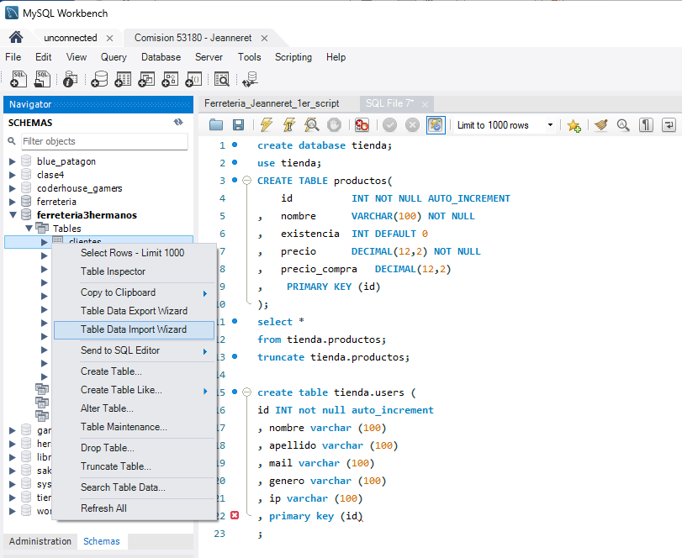

Se importa el archivo

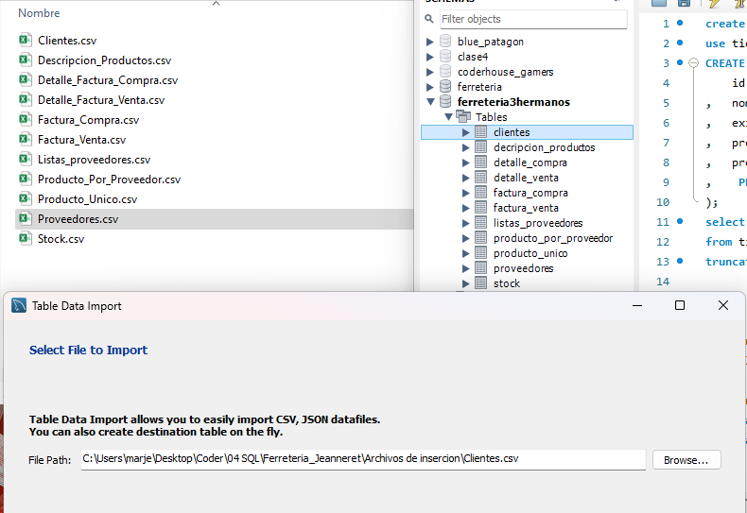

Se usa la tabla existente y no se trunca porque la tabla ya estaba vacia

Se verifica la codificación (aunque viene por defecto) y se controla la coincidencias entre columnas

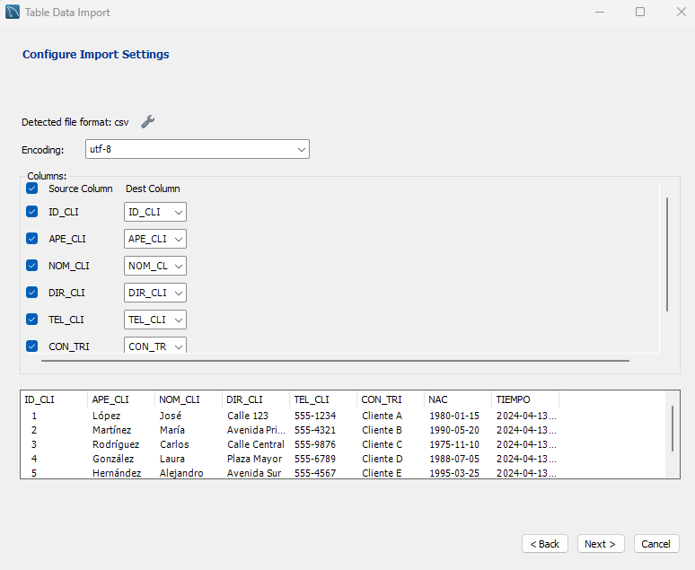

y tabla completa…

Asi se cargarán los CSV a todas las tablas cosecutivamente

